Input
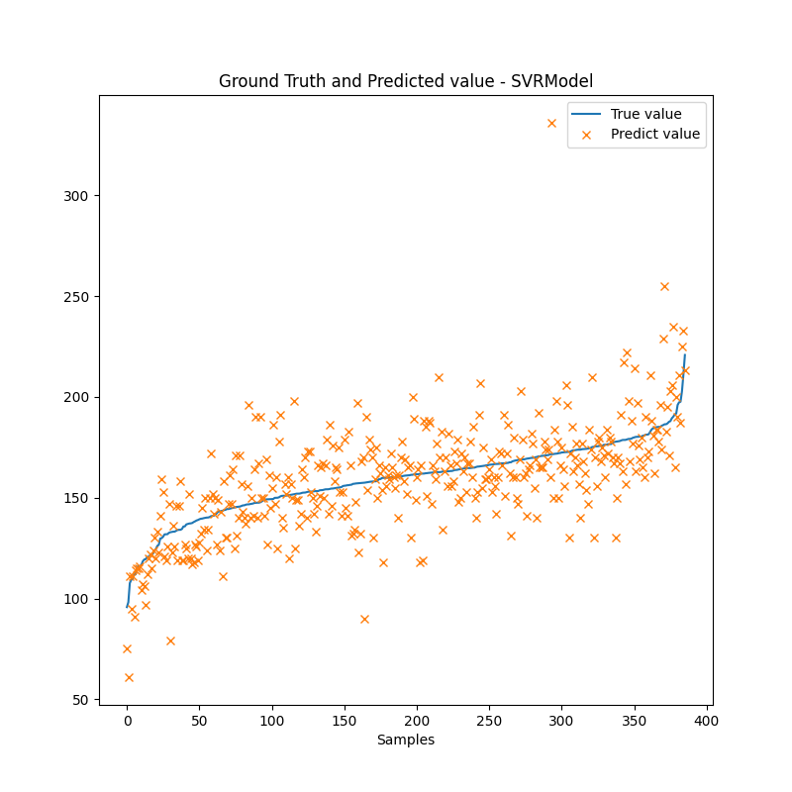
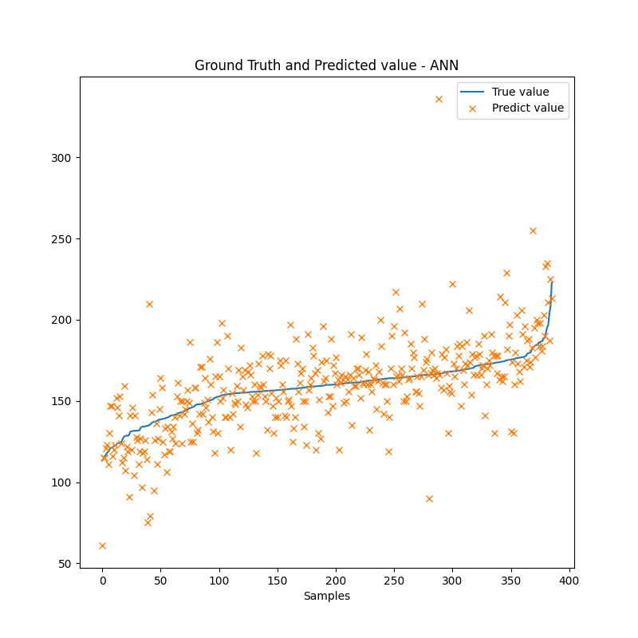
Output: Độ kiềm.
Input:
Thông số cố định: season, loại ao, công nghệ, giống, ngày thả, diện tích ao, tuổi tôm
Thông số dễ đo: Nhiệt độ, pH, Độ mặn, TDS, Độ đục, DO, mực nước, độ trong
Thông số phòng thí nghiệp: không dùng
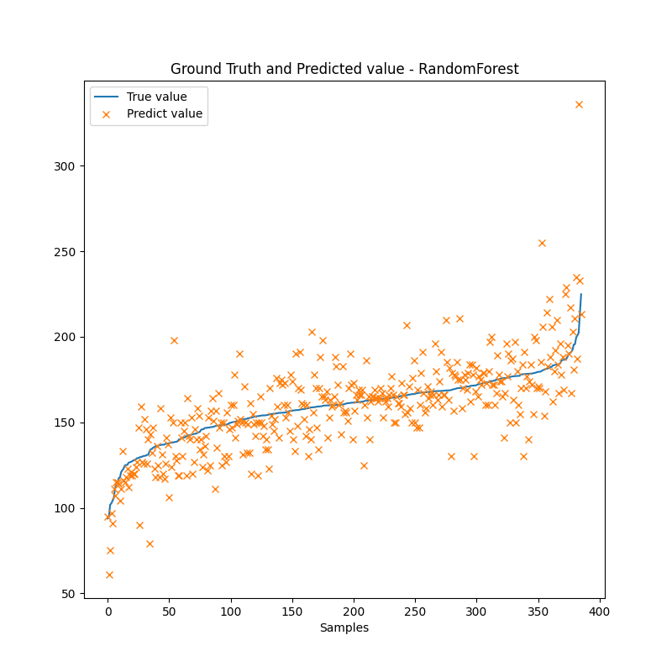

 |  |  | MRSE | MEA | MAPE | R2
Random Forest Regressor | With the best hyperparameters after tuning |  | 17.929 | 12.666 | 8.207% | 0.558
SVRRegresor | kernel: RBF (Radial Basis Function) |  | 19.971 | 14.235 | 9.209% | 0.489

ANN |  | Number of neurons
 | 1 hidden layer | 10 | 21.318 | 14.880 | 9.795% | 0.418
 |  | 30 | 20.841 | 14.437 | 9.524% | 0.444
 | 2 hidden layers | 30 15 | 20.417 | 13.846 | 9.078% | 0.466
 |  | 16 8 | 20.594 | 14.175 | 9.367% | 0.457
 | 3 hidden layers | 32 16 8 | 20.689 | 14.047 | 9.243% | 0.452
 |  | 15 10 5 | 21.737 | 14.939 | 9.763% | 0.395

Loại tds DO độ đục
Output: Độ kiềm.
Input:
Thông số cố định: season, loại ao, công nghệ, giống, ngày thả, diện tích ao, tuổi tôm
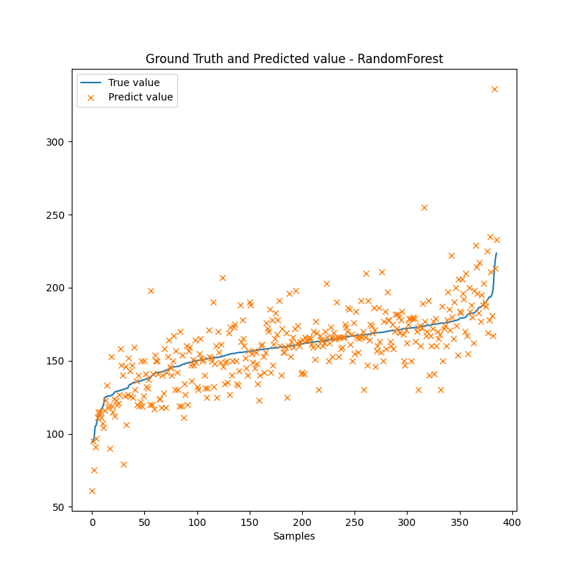
Thông số dễ đo: Nhiệt độ, pH, Độ mặn, mực nước, độ trong
Thông số phòng thí nghiệp: không dùng

zscore<3
 |  |  | MRSE | MEA | MAPE | R2
Random Forest Regressor | With the best hyperparameters after tuning |  | 18.119 | 12.837 | 8.312% | 0.579
SVRRegresor | kernel: RBF (Radial Basis Function) |  | 20.444 | 15.542 | 9.448% | 0.465

ANN |  | Number of neurons
 | 1 hidden layer | 10 | 21.826 | 15.212 | 10.076% | 0.390
 |  | 30 | 21.566 | 15.080 | 9.984% | 0.404
 | 2 hidden layers | 30 15 | 21.158 | 14.338 | 9.438% | 0.426
 |  | 16 8 | 21.632 | 14.966 | 9.912% | 0.401
 | 3 hidden layers | 32 16 8 | 20.826 | 14.310 | 9.341% | 0.444
 |  | 15 10 5 | 21.754 | 15.237 | 9.972% | 0.394

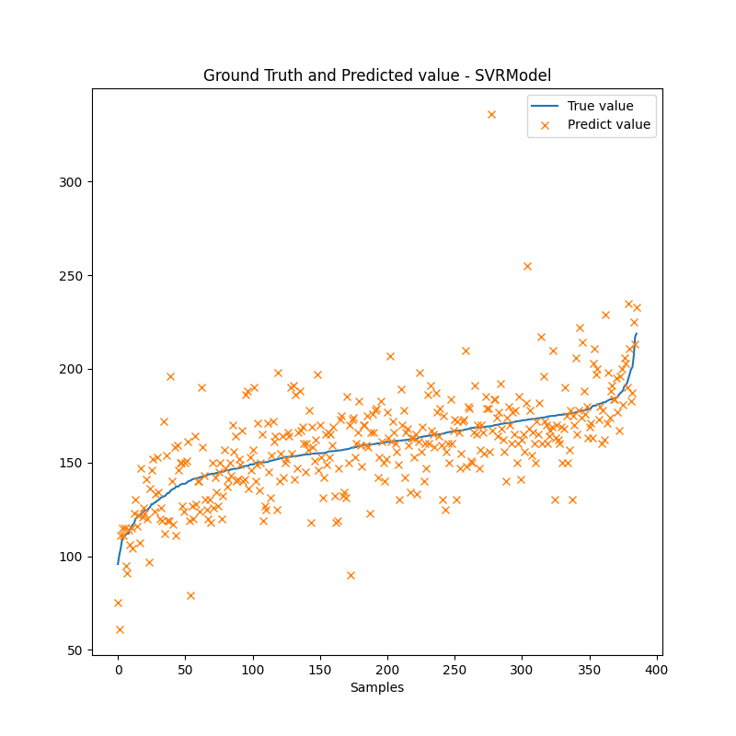
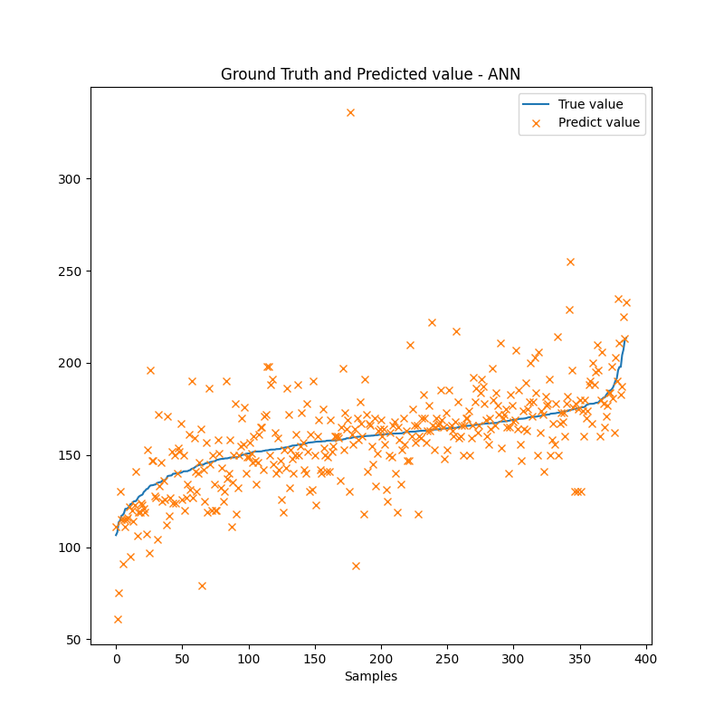

zscore < 2
 |  |  | MRSE | MEA | MAPE | R2
Random Forest Regressor | With the best hyperparameters after tuning |  | 14.555 | 11.104 | 7.122% | 0.459
SVRRegresor | kernel: RBF (Radial Basis Function) |  | 17.356 | 13.536 | 8.694% | 0.231

ANN |  | Number of neurons
 | 1 hidden layer | 10 | 17.203 | 13.310 | 8.602% | 0.244
 |  | 30 | 17.458 | 13.513 | 8.685% | 0.222
 | 2 hidden layers | 30 15 | 17.478 | 13.265 | 8.581% | 0.220
 |  | 16 8 | 16.922 | 12.763 | 8.244% | 0.269
 | 3 hidden layers | 32 16 8 | 18.061 | 13.576 | 8.832% | 0.167
 |  | 15 10 5 | 17.573 | 13.628 | 8.857% | 0.212

bỏ bớt cố định
Output: Độ kiềm.
Input:
Thông số cố định: ngày thả, diện tích ao, tuổi tôm
Thông số dễ đo: Nhiệt độ, pH, Độ mặn, mực nước, độ trong
Thông số phòng thí nghiệp: không dùng


zscore <3
 |  |  | MRSE | MEA | MAPE | R2
Random Forest Regressor | With the best hyperparameters after tuning |  | 19.337 | 13.404 | 8.642% | 0.521
SVRRegresor | kernel: RBF (Radial Basis Function) |  | 20.259 | 14.428 | 9.378% | 0.474

ANN |  | Number of neurons
 | 1 hidden layer | 10 | 23.289 | 16.986 | 11.199% | 0.305
 |  | 30 | 23.168 | 16.654 | 11.030% | 0.321
 | 2 hidden layers | 30 15 | 21.568 | 14.841 | 9.701% | 0.404
 |  | 16 8 | 22.262 | 15.667 | 10.377% | 0.365
 | 3 hidden layers | 32 16 8 | 22.288 | 15.440 | 10.211% | 0.364
 |  | 15 10 5 | 22.626 | 16.019 | 10.712% | 0.344

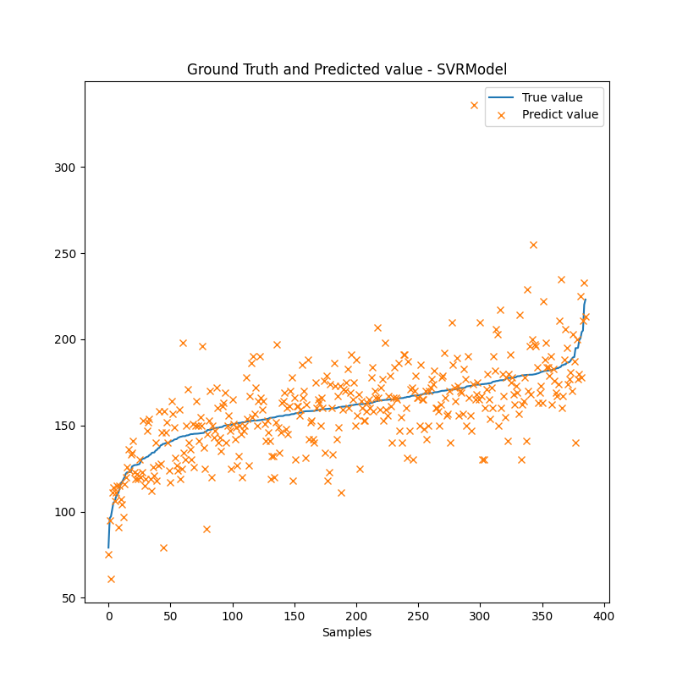


zscore < 2
 |  |  | MRSE | MEA | MAPE | R2
Random Forest Regressor | With the best hyperparameters after tuning |  | 14.777 | 11.265 | 7.234% | 0.442
SVRRegresor | kernel: RBF (Radial Basis Function) |  | 16.574 | 12.463 | 7.884% | 0.299

ANN |  | Number of neurons
 | 1 hidden layer | 10 | 17.967 | 13.885 | 9.036% | 0.176
 |  | 30 | 17.772 | 13.840 | 9.024% | 0.194
 | 2 hidden layers | 30 15 | 17.939 | 13.938 | 9.062% | 0.178
 |  | 16 8 | 18.041 | 13.685 | 8.970% | 0.169
 | 3 hidden layers | 32 16 8 | 17.481 | 13.331 | 8.723% | 0.220
 |  | 15 10 5 | 18.561 | 14.46 | 9.435% | 0.12

linear
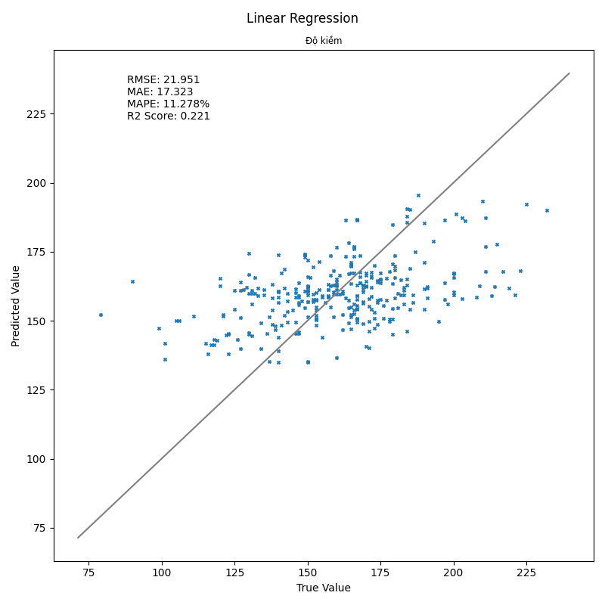

Output: Độ kiềm.
Input:
Thông số cố định: season, loại ao, công nghệ, giống, ngày thả, diện tích ao, tuổi tôm
Thông số dễ đo: Nhiệt độ, pH, Độ mặn, mực nước, độ trong
Thông số phòng thí nghiệp: không dùng

 |  | MRSE | MEA | MAPE | R2
 | Linear regression | 21.951 | 17.323 | 11.278% | 0.221
 | Ridge regression | 21.999 | 17.344 | 11.281% | 0.218

Output: Độ kiềm.
Input:
Thông số cố định: season, loại ao, công nghệ, giống, ngày thả, diện tích ao, tuổi tôm
Thông số dễ đo: Nhiệt độ, pH, Độ mặn
Thông số phòng thí nghiệp: không dùng

 |  | MRSE | MEA | MAPE | R2
 | Linear regression | 21.97 | 17.143 | 11.153% | 0.220
 | Ridge regression | 22.003 | 17.169 | 11.165% | 0.217

dự đoán ngày tiếp theo
Output: Độ kiềm ngày tiếp theo
Input:
Độ kiềm hôm nay

Thông số cố định: season, loại ao, công nghệ, giống, ngày thả, diện tích ao, tuổi tôm
Thông số dễ đo: Nhiệt độ, pH, Độ mặn, mực nước, độ trong
Thông số phòng thí nghiệp: không dùng

 | |zscore|<3
 |  |  |  | MRSE | MEA | MAPE | R2
 | Random Forest Regressor | With the best hyperparameters after tuning |  | 21.107 | 13.234 | 8.529% | 0.486
 | SVRRegresor | kernel: RBF (Radial Basis Function) |  | 21.572 | 13.741 | 8.827% | 0.463

 | ANN |  | Number of neurons
 |  | 1 hidden layer | 10 | 21.96 | 13.930 | 8.861% | 0.444
 |  |  | 30 | 21.474 | 13.757 | 8.756% | 0.468
 |  | 2 hidden layers | 30 15 | 21.713 | 13.868 | 8.845% | 0.456
 |  |  | 16 8 | 21.854 | 13.724 | 8.662% | 0.449
 |  | 3 hidden layers | 32 16 8 | 21.615 | 13.905 | 9.029% | 0.461

 |  |  | 15 10 5 | 21.906 | 13.982 | 8.950% | 0.446
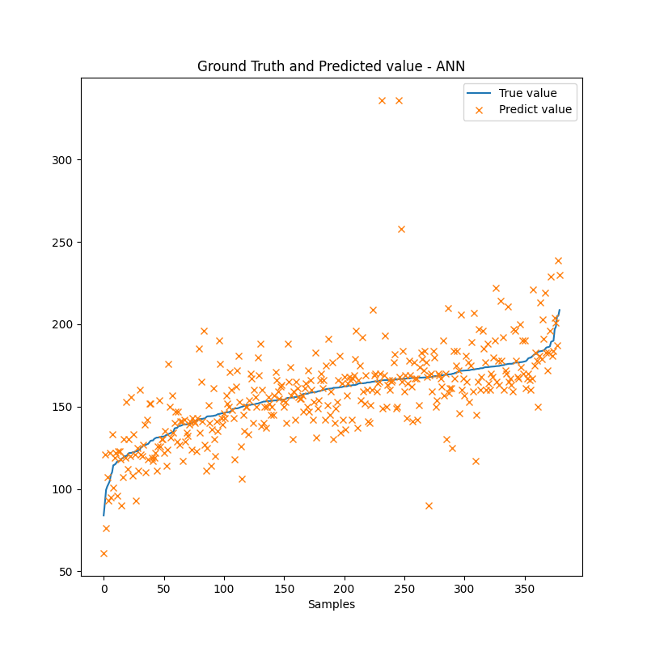

 | |zscore|<2
 |  |  |  | MRSE | MEA | MAPE | R2
 | Random Forest Regressor | With the best hyperparameters after tuning |  | 14.681 | 11.171 | 6.961% | 0.391
 | SVRRegresor | kernel: RBF (Radial Basis Function) |  | 15.167 | 11.166 | 6.943% | 0.350

 | ANN |  | Number of neurons
 |  | 1 hidden layer | 10 | 15.103 | 11.228 | 6.976% | 0.355
 |  |  | 30 | 15.551 | 11.452 | 7.158% | 0.316
 |  | 2 hidden layers | 30 15 | 15.498 | 11.650 | 7.266% | 0.321
 |  |  | 16 8 | 15.104 | 11.374 | 7.105% | 0.355
 |  | 3 hidden layers | 32 16 8 | 15.448 | 11.624 | 7.215% | 0.325
 |  |  | 15 10 5 | 15.347 | 11.587 | 7.221% | 0.334

data 4lan-ngay
Output: Độ kiềm.
Input:
Thông số cố định: season, loại ao, công nghệ, giống, ngày thả, diện tích ao, tuổi tôm
Thông số dễ đo: Nhiệt độ, pH, Độ mặn, mực nước, độ trong
Thông số phòng thí nghiệp: không dùng
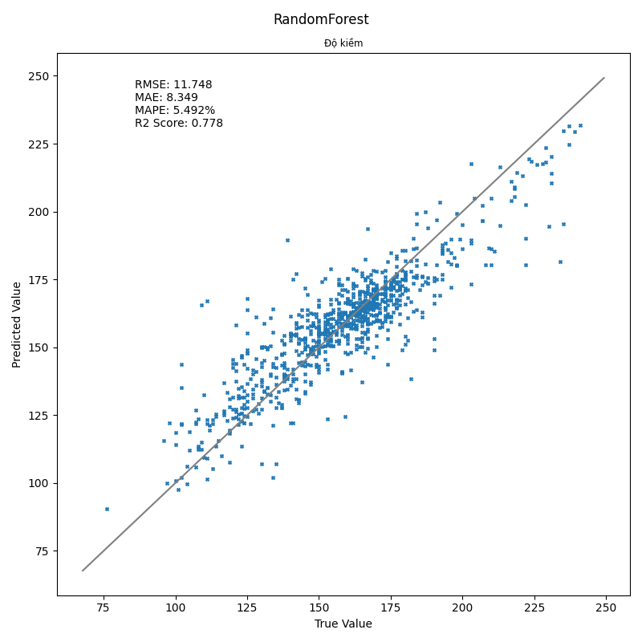
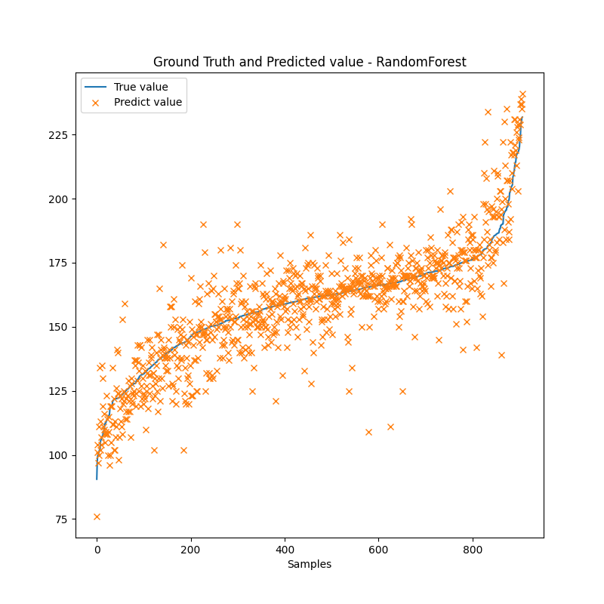
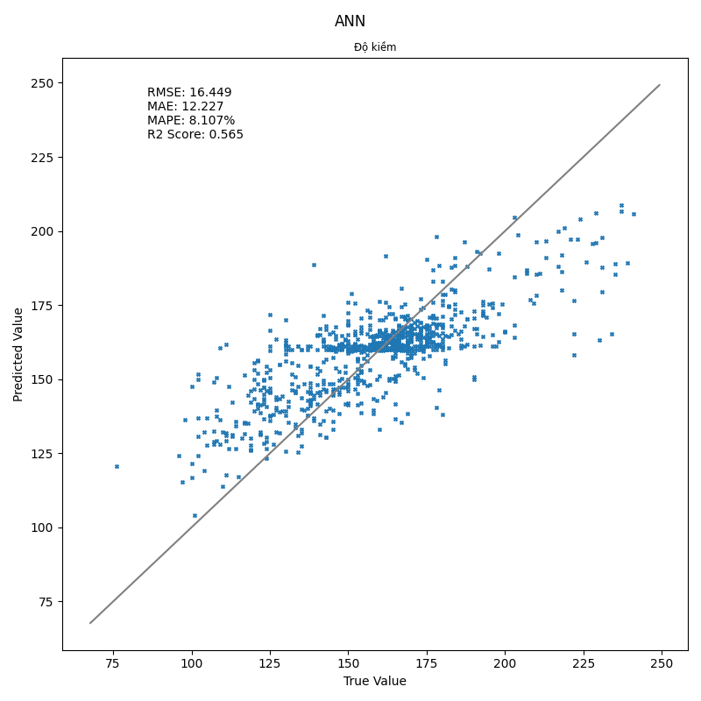
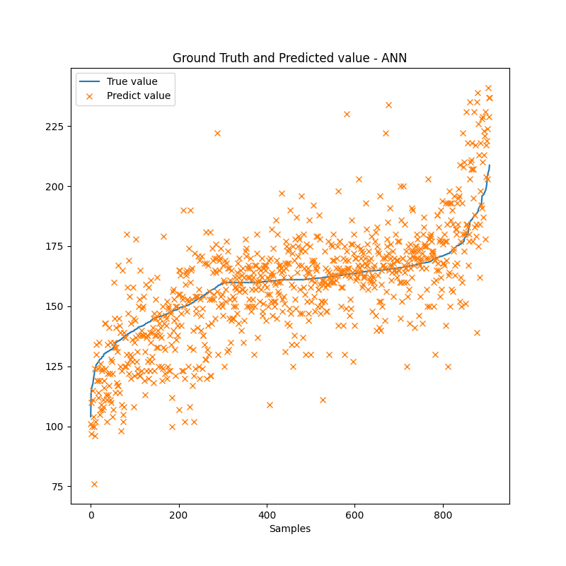

 | zscore<3
 |  |  |  | MRSE | MEA | MAPE | R2
 | Random Forest Regressor | With the best hyperparameters after tuning |  | 11.748 | 8.349 | 5.492% | 0.778
 | SVRRegresor | kernel: RBF (Radial Basis Function) |  | 15.484 | 11.250 | 7.388% | 0.614

 | ANN |  | Number of neurons
 |  | 1 hidden layer | 10 | 17.541 | 12.777 | 8.364% | 0.505
 |  |  | 30 | 16.847 | 12.427 | 8.149% | 0.543
 |  | 2 hidden layers | 30 15 | 15.723 | 11.413 | 7.519% | 0.602
 |  |  | 16 8 | 16.863 | 12.361 | 8.177% | 0.543
 |  | 3 hidden layers | 32 16 8 | 15.481 | 11.336 | 7.475% | 0.615
 |  |  | 15 10 5 | 16.865 | 12.3 | 8.136% | 0.542
 |  | 4 hidden layers | 32 24 16 8 | 15.784 | 11.293 | 7.438% | 0.559

 |  |  | 20 15 10 5 | 16.449 | 12.227 | 8.107% | 0.565

Output: Độ kiềm.
Input:
Thông số cố định: ngày thả, diện tích ao, tuổi tôm
Thông số dễ đo: Nhiệt độ, pH, Độ mặn, mực nước, độ trong
Thông số phòng thí nghiệp: không dùng

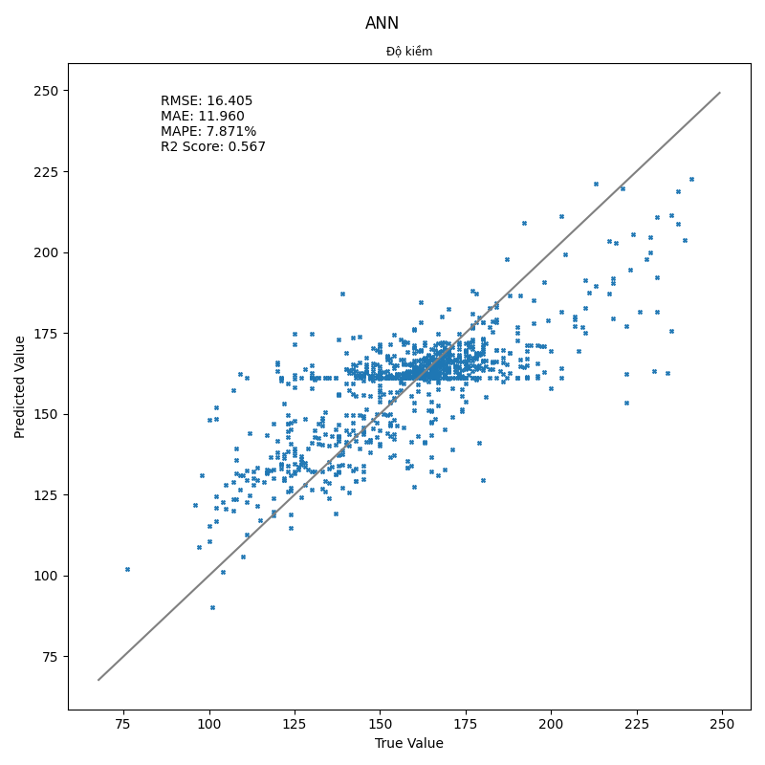

 | zscore<3
 |  |  |  | MRSE | MEA | MAPE | R2
 | Random Forest Regressor | With the best hyperparameters after tuning |  | 12.205 | 8.718 | 5.719% | 0.760
 | SVRRegresor | kernel: RBF (Radial Basis Function) |  | 15.252 | 11.085 | 7.281% | 0.626

 | ANN |  | Number of neurons
 |  | 1 hidden layer | 10 | 18.613 | 3.936 | 9.195% | 0.443
 |  |  | 30 | 17.904 | 13.203 | 8.612% | 0.484
 |  | 2 hidden layers | 30 15 | 16.331 | 11.910 | 7.898% | 0.571
 |  |  | 16 8 | 17.208 | 12.701 | 8.430% | 0.524
 |  | 3 hidden layers | 32 16 8 | 16.443 | 12.137 | 80.540% | 0.565
 |  |  | 15 10 5 | 17.442 | 12.908 | 8.490% | 0.511
 |  | 4 hidden layers | 32 24 16 8 | 16.405 | 11.96 | 7.871% | 0.567

 |  |  | 20 15 10 5 | 17.178 | 12.674 | 8.508% | 0.525

Output: Độ kiềm ngày tiếp theo
Input:
Độ kiềm hôm nay
Thông số cố định: season, loại ao, công nghệ, giống, ngày thả, diện tích ao, tuổi tôm
Thông số dễ đo: Nhiệt độ, pH, Độ mặn, mực nước, độ trong
Thông số phòng thí nghiệp: không dùng

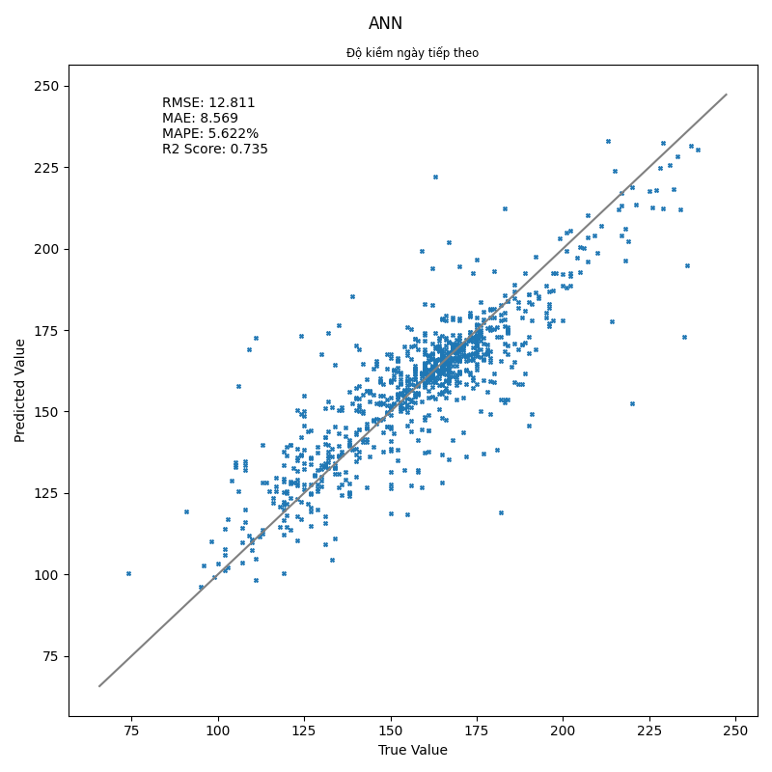
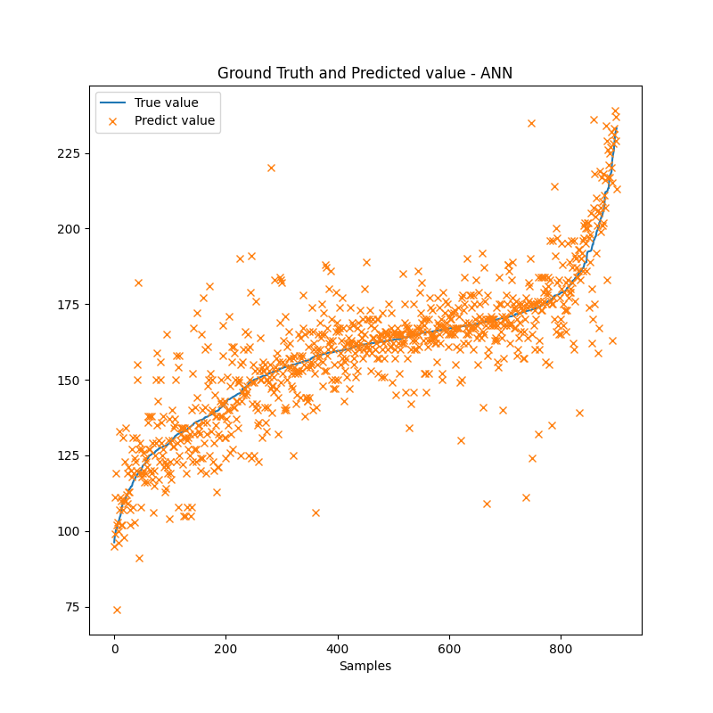
 | zscore<3
 |  |  |  | MRSE | MEA | MAPE | R2
 | Random Forest Regressor | With the best hyperparameters after tuning |  | 12.335 | 8.596 | 5.664% | 0.755
 | SVRRegresor | kernel: RBF (Radial Basis Function) |  | 12.414 | 8.526 | 5.607% | 0.751

 | ANN |  | Number of neurons
 |  | 1 hidden layer | 10 | 13.032 | 8.804 | 5.808% | 0.726
 |  |  | 20 | 12.891 | 8.661 | 5.679% | 0.732
 |  |  | 30 | 12.709 | 8.558 | 5.627% | 0.740
 |  |  | 40 | 12.869 | 8.665 | 5.656% | 0.733
 |  |  | 50 | 12.811 | 8.569 | 5.622 | 0.735
 |  | 2 hidden layers | 30 15 | 12.946 | 9.000 | 5.875% | 0.730
 |  |  | 16 8 | 13.015 | 9.039 | 5.933% | 0.727
 |  | 3 hidden layers | 32 16 8 | 13.42 | 9.061 | 6.353% | 0.701
 |  |  | 15 10 5 | 13.53 | 9.531 | 6.305% | 0.705
 |  | 4 hidden layers | 32 24 16 8 | 13.427 | 9.506 | 6.342% | 0.709

 |  |  | 20 15 10 5 | 13.492 | 9.807 | 6.415% | 0.706

 |  |  |  | 4

Đợt 2
Input: | Season, Loại ao, Công nghệ nuôi, Giống tôm, Tuổi tôm, area
 | Nhiệt độ, pH, DO
 | Độ mặn, TDS, Độ đục, Độ trong
 | Độ cứng, Độ màu, Silica

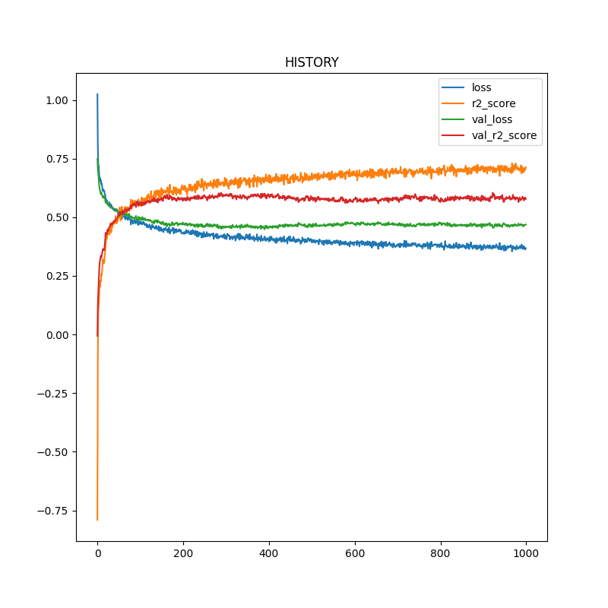
 |  | MRSE | MEA | MAPE | R2
 | Random Forest Regressor | 11.717 | 8.290 | 5.441% | 0.779
 | SVR regressor | 14.567 | 11.084 | 7.235% | 0.659
 | 32 16 8 | 15.098 | 10.949 | 7.286% | 0.633

Input: | Season, Loại ao, Công nghệ nuôi, Giống tôm, Tuổi tôm, area
 | Nhiệt độ, pH, DO
 | Độ mặn, TDS, Độ đục, Độ trong
 | Độ cứng

 |  | MRSE | MEA | MAPE | R2
 | Random Forest Regressor | 12.237 | 8.625 | 5.642% | 0.759
 | SVR regressor | 14.9 | 11.240 | 7.327% | 0.643
 | 32 16 8 | 15.35 | 11.282 | 7.390% | 0.621

Input: | Season, Loại ao, Công nghệ nuôi, Giống tôm, Tuổi tôm, area
 | Nhiệt độ, pH, DO
 | Độ mặn, TDS, Độ đục, Độ trong
 | Độ màu

 |  | MRSE | MEA | MAPE | R2
 | Random Forest Regressor | 12.358 | 8.717 | 5.721% | 0.754
 | SVR regressor | 15.212 | 11.635 | 7.644% | 0.628
 | 32 16 8 | 15.007 | 11.039 | 7.257% | 0.638

Input: | Season, Loại ao, Công nghệ nuôi, Giống tôm, Tuổi tôm, area
 | Nhiệt độ, pH, DO
 | Độ mặn, TDS, Độ đục, Độ trong
 | Silica

 |  | MRSE | MEA | MAPE | R2
 | Random Forest Regressor | 12.483 | 8.792 | 5.761% | 0.749
 | SVR regressor | 15.194 | 11.482 | 7.491% | 0.629
 | 32 16 8 | 15.493 | 11.286 | 7.462% | 0.614

